关系图
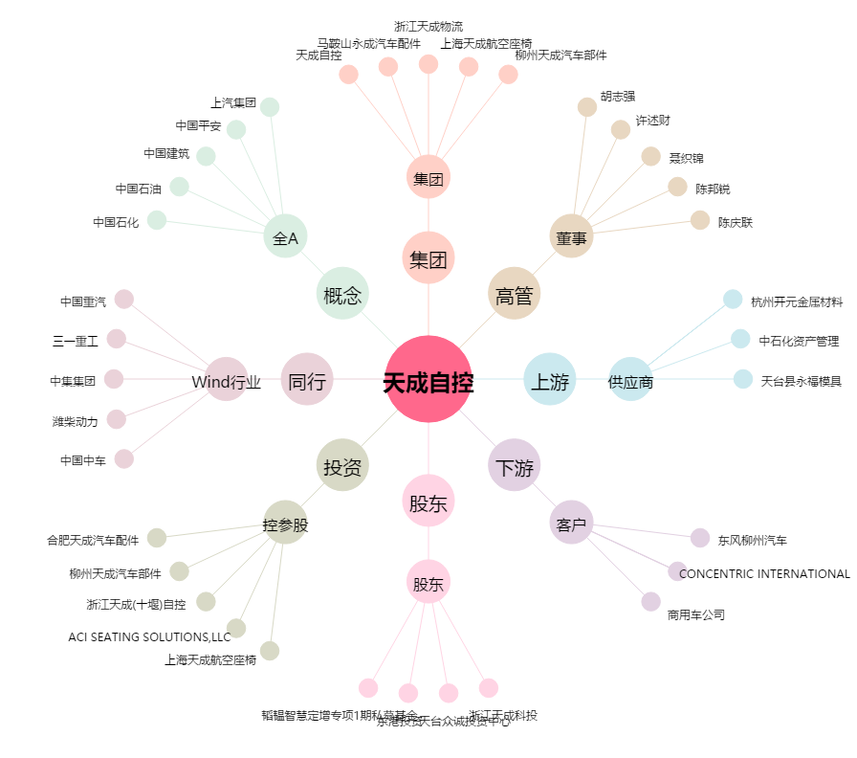
天成自控[603085.SH] - 关系概览图

